1 (2)
安路普 座椅通风加热、卡车ECAS (项目)临时采购申请表
项目编号：ZY2014、ZY2013
文件编号：
序号 | 名称 | 品牌型号 | 单位 | 数量 | 技术要求 | 临采推荐供应商 | 附图 | 备注 | 预算编码 | 参考单价 | 参考合价
1 | 通风加热电路板烧录/检测工装 | / | 台 | 1 | 见《需求说明书》 | 北京合锐和测试技术有限公司 www.pcbfct.com | 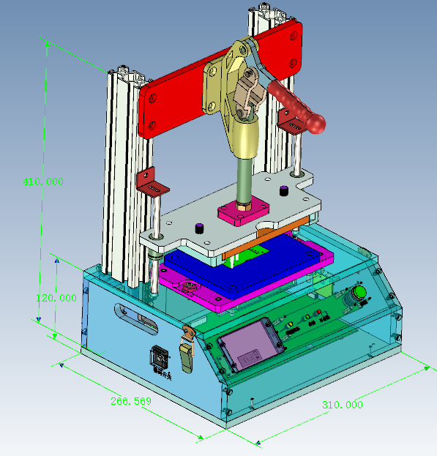 |  | 管理费用-R&D-工装模具费66020215 | 2800 | 2800
2 | 通风加热ECU总成检测工装 | / | 台 | 1 | 见《需求说明书》 | 北京合锐和测试技术有限公司 www.pcbfct.com | 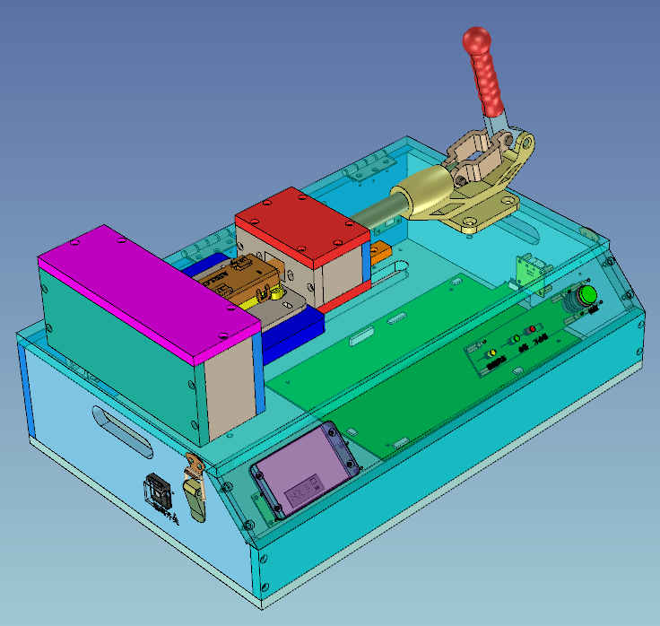 |  | 管理费用-R&D-工装模具费66020215 | 4000 | 4000
3 | 卡（客）车ECU总成检测工装 | / | 台 | 1 | 见《需求说明书》 | 北京合锐和测试技术有限公司 www.pcbfct.com | 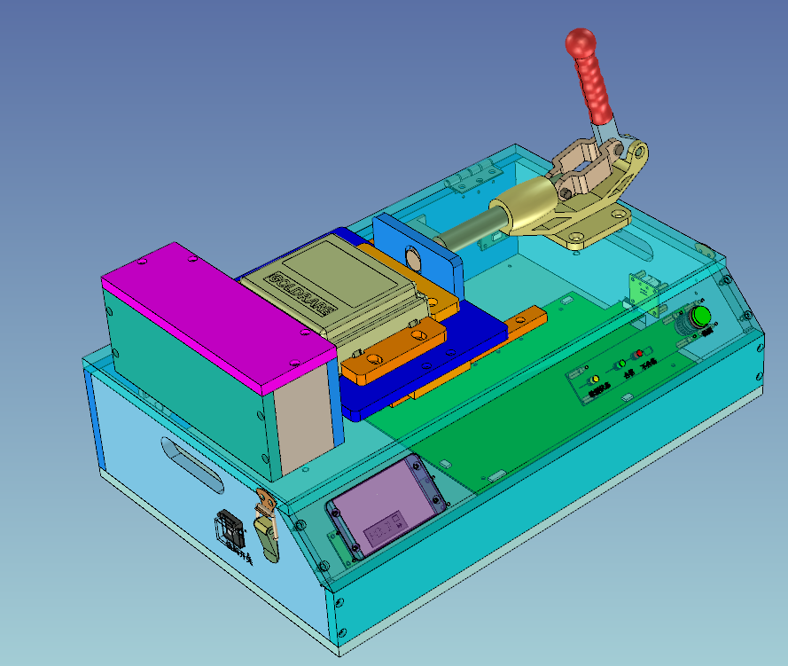 |  | 管理费用-R&D-工装模具费66020215 | 3800 | 3800
申请人：姚明阳 |  | 审核： |  |  |  | 批准： |  |  |  | 总价： | ¥10,600.00 | ¥35,000
用途：座椅通风加热、卡车ECAS项目过程开发。

